Hoja1
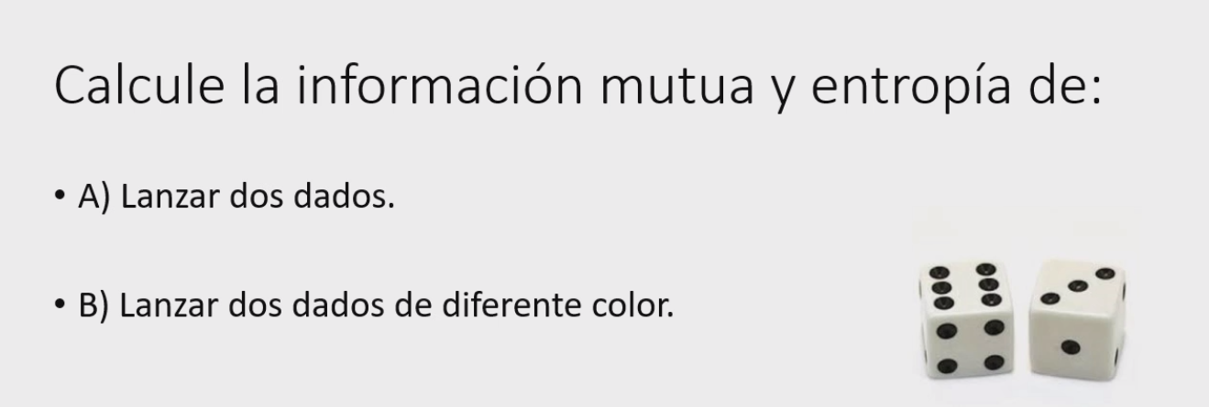

A)
 |  | Probabilidad | Autoinformacion | Entropia
Resultados posibles | Formas posibles | P(E ) | I(E ) | H(E ) | Autoinformacion = |  | 12.182813766 | H/S
2 | 1 | 0.02778 | 1.55630 | 0.043230625021
3 | 2 | 0.05556 | 1.25527 | 0.069737361395 | Entropia= | 0.98569319557 | H/S
4 | 3 | 0.08333 | 1.07918 | 0.089931770504
5 | 4 | 0.11111 | 0.95424 | 0.10602694549
6 | 5 | 0.13889 | 0.85733 | 0.11907395784
7 | 6 | 0.16667 | 0.77815 | 0.12969187506
8 | 5 | 0.13889 | 0.85733 | 0.11907395784
9 | 4 | 0.11111 | 0.95424 | 0.10602694549
10 | 3 | 0.08333 | 1.07918 | 0.089931770504
11 | 2 | 0.05556 | 1.25527 | 0.069737361395
12 | 1 | 0.02778 | 1.55630 | 0.043230625021
 | 36 | 1 | 12.18281 | 0.98569
 |  |  | H/S | H/S

B)
 |  | Probabilidad | Autoinformacion | Entropia
Resultados posibles | Formas posibles | P(E ) | I(E ) | H(E )
1R,1A | 1 | 0.02778 | 1.55630 | 0.043230625021
1R,2A | 1 | 0.02778 | 1.55630 | 0.043230625021 | Autoinformacion = |  | 56.026890028 | H/S
1R,3A | 1 | 0.02778 | 1.55630 | 0.043230625021
1R,4A | 1 | 0.02778 | 1.55630 | 0.043230625021 | Entropia= | 1.5563025008 | H/S
1R,5A | 1 | 0.02778 | 1.55630 | 0.043230625021
1R,6A | 1 | 0.02778 | 1.55630 | 0.043230625021
2R,1A | 1 | 0.02778 | 1.55630 | 0.043230625021
… | … | … | …
 | 36 | 1 | 56.02689 | 1.5563025008
 |  |  | H/S | H/S

Hoja2
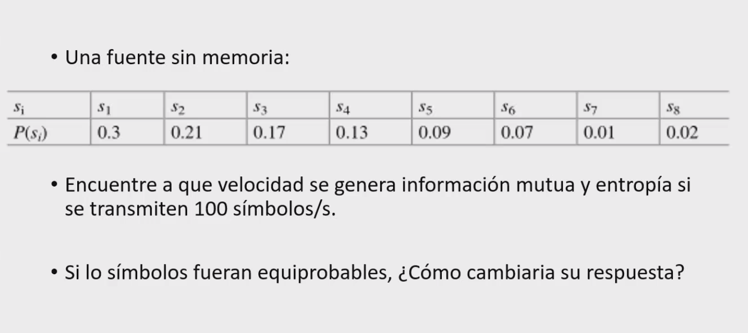

Tipo de proceso: Transmision de datos (Base 2) |  |  |  | Bits/simbolo

P(E ) | I(E ) | H(E )
0.3 | 1.7370 | 0.5211
0.21 | 2.2515 | 0.4728
0.17 | 2.5564 | 0.4346
0.13 | 2.9434 | 0.3826
0.09 | 3.4739 | 0.3127
0.07 | 3.8365 | 0.2686
0.01 | 6.6439 | 0.0664
0.02 | 5.6439 | 0.1129
 | 29.0865 | 2.5717 | Bits/Simbolo
 | 2908.6459 | 257.1668 | Bits/Segundo

Si es equiprobable, entonces todos tienen la misma probabilidad

P(E ) | I(E ) | H(E )
0.125 | 3 | 0.3750
0.125 | 3 | 0.3750
0.125 | 3 | 0.3750
0.125 | 3 | 0.3750
0.125 | 3 | 0.3750
0.125 | 3 | 0.3750
0.125 | 3 | 0.3750
0.125 | 3 | 0.3750
 | 24 | 3 | Bits/Simbolo
 | 2400 | 300 | Bits/Segundo

Hoja3
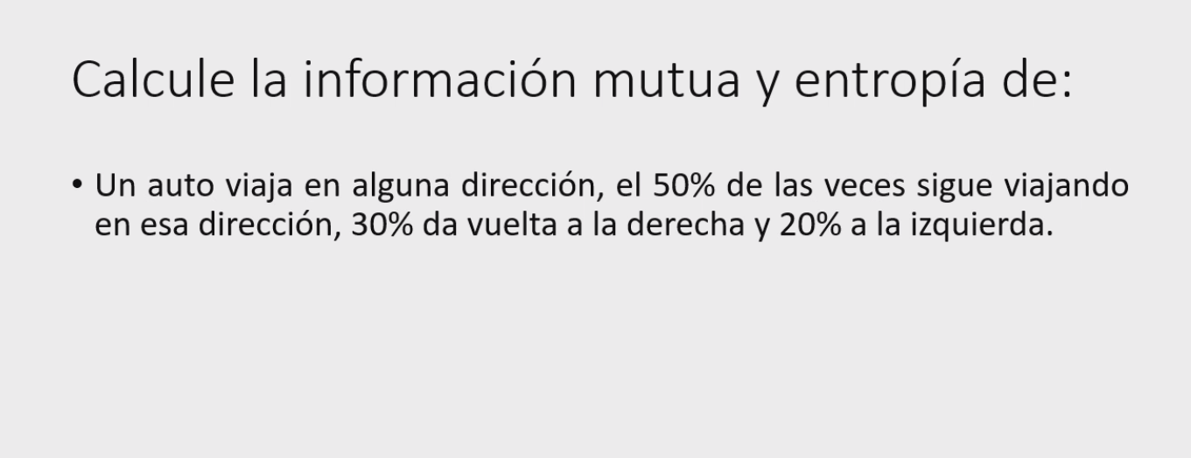

N
E
S
O
0.5
0.5
0.5
0.5
0.2
0.2
0.3
0.2
0.3
0.3
0.2
0.3

 | Norte | Este | Oeste | Sur
Norte | 0.5 | 0.3 | 0.2 | 0
Este | 0.2 | 0.5 | 0 | 0.3
Oeste | 0.3 | 0 | 0.5 | 0.2
Sur | 0 | 0.2 | 0.3 | 0.5

P= | 0.5 | 0.3 | 0.2 | 0
 | 0.2 | 0.5 | 0 | 0.3
 | 0.3 | 0 | 0.5 | 0.2 | Auto informacion |  |  |  | Entropia
 | 0 | 0.2 | 0.3 | 0.5
 | P^0 X0 |  |  |  | I( E) Norte | I( E) Este | I( E) Oeste | I( E) Sur | H( E) Norte | H( E) Este | H( E) Oeste | H( E) Sur
K=0 | 0.5 | 0.3 | 0.2 | 0 | 0.3010 | 0.5229 | 0.6990 | 0.0000 | 0.1505 | 0.1569 | 0.1398 | 0.0000
K=1 | 0.34948500217 | 0.23979400087 | 0.18494850022 | 0.075257498916 | 0.4566 | 0.6202 | 0.7329 | 1.1235 | 0.1596 | 0.1487 | 0.1356 | 0.0845
K=2 | 0.59116463685 | 0.81352284064 | 0.1944593002 | 0.41681750399 | 0.2283 | 0.0896 | 0.7112 | 0.3801 | 0.1350 | 0.0729 | 0.1383 | 0.1584
k=3 | 0.43159645102 | 0.43036998876 | 0.18272162422 | 0.18149516196 | 0.3649 | 0.3662 | 0.7382 | 0.7411 | 0.1575 | 0.1576 | 0.1349 | 0.1345
k=4 | 0.51733201593 | 0.6235 | 0.1949 | 0.3010900334 | 0.2862 | 0.2051 | 0.7102 | 0.5213 | 0.1481 | 0.1279 | 0.1384 | 0.1570
k=5 | 0.4594 | 0.5033 | 0.1865 | 0.2304 | 0.3378 | 0.2981 | 0.7294 | 0.6375 | 0.1552 | 0.1501 | 0.1360 | 0.1469
k=6 | 0.4922 | 0.5686 | 0.1924 | 0.2688 | 0.3079 | 0.2452 | 0.7157 | 0.5705 | 0.1515 | 0.1394 | 0.1377 | 0.1534
k=7 | 0.4720 | 0.5303 | 0.1886 | 0.2469 | 0.3261 | 0.2755 | 0.7245 | 0.6074 | 0.1539 | 0.1461 | 0.1366 | 0.1500
k=8 | 0.4837 | 0.5518 | 0.1911 | 0.2592 | 0.3154 | 0.2582 | 0.7188 | 0.5864 | 0.1526 | 0.1425 | 0.1373 | 0.1520
k=9 | 0.4767 | 0.5394 | 0.1895 | 0.2522 | 0.3218 | 0.2681 | 0.7223 | 0.5983 | 0.1534 | 0.1446 | 0.1369 | 0.1509
k=10 | 0.4808 | 0.5465 | 0.1905 | 0.2562 | 0.3180 | 0.2624 | 0.7202 | 0.5915 | 0.1529 | 0.1434 | 0.1372 | 0.1515
k=11 | 0.4784 | 0.5424 | 0.1899 | 0.2539 | 0.3202 | 0.2657 | 0.7215 | 0.5953 | 0.1532 | 0.1441 | 0.1370 | 0.1512
 |  |  |  |  | 3.8843 | 3.6772 | 8.6438 | 6.9528 | 1.8233 | 1.6742 | 1.6457 | 1.5902
 |  |  |  |  | Nats/Simbolo | N/S | N/S | N/S | N/S | N/S | N/S | N/S

